상품제안서
미러 스마트 카드포켓 | 상품코드: F11476

 |  |  |  |  |  | 02-412-0044 | www.easy1.co.kr
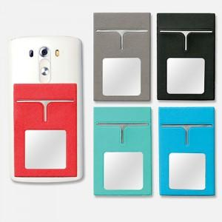

【상세/제작정보】 | *기본수량 이하는 인쇄비 추가됩니다. *2면이상 인쇄시 판비, 인쇄비 별도 문의 *금형비 별도

【인쇄/포장옵션】 | 불박 / 별도문의

【공급단가】 | 수량 | 100~ | 500~ | 1,000~ | 3,000~
*VAT별도 | 단가 | 2,840원 | 2,730원 | 2,630원 | 2,520원

【상품 URL】 | https://dev.easy1.co.kr:443/src/goods_detail.php?gdno=11476

